Videodecompta
"La formation Power Query avec Georges a été pour moi une révélation car elle a véritablement changé ma vie dans mon quotidien professionnel. Cette formation m'a apporté une vraie plus-value dans mon travail : une facilité à traiter des données avec rapidité et aisance et surtout avec beaucoup de recul. [...] Je recommande vivement cette formation a toute personne qui manipule des données, vous ne le regretterez pas."
Barry Safiatou
Chargé d'études actuarielles - France
Faites progresser votre carrière avec Videodecompta

De Moyen à Expert sur Excel : Grâce à cette formation, Excel ne sera plus un secret pour vous. Maitrisez les 10 fonctionnalités + 10 Formules qui feront de vous la référence Excel de votre département. Cette formation va à l'essentiel pour vous faire gagner un temps précieux dans l'utilisation du tableur Excel.


Je veux devenir Meilleur sur Excel

Maitriser Power Query: de Débutant à Pro. Grâce à cette formation, Vous n'aurez plus besoin de trimer des heures à attendre que le département IT transforme sur Excel des données reçus d'un client sur fichier texte ou pdf. Vous consoliderez des millions de lignes de données, et ferez des reconciliations (clients, fournisseurs, rapprochements bancaires en quelques secondes seulement.

Je veux démarrer ma formation Power Query

Maîtriser la clôture des comptes annuels (du planning de clôture au dossier de contrôle des comptes) pour responsables comptables en charge de la clôture des comptes et comptables qui souhaitent monter en compétence

Je veux me former à la clôture des comptes

Devenez Manager comptable grâce à la maîtrise du SYSCOHADA RÉVISÉ pour responsables comptables et assistants qui veulent booster leur carrière à travers une bonne connaissance des traitements comptables recommandés par le nouveau référentiel SYSCOHADA

Je veux me former aux normes comptables

Nous écrire à georges@videodecompta.com ou sur whatsapp à (237) 699 73 87 96

EcranSaisie
 | SAISIE DES OPERATIONS AU JOURNAL
Saisir
Valider

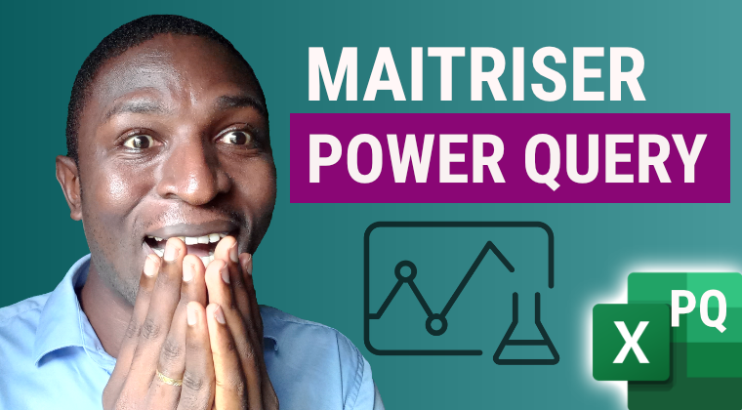
Date | Journal | Compte | Memo | Débit | Crédit

Journal
Ligne selectionné | 22 |  |  |  | JOURNAL VISUALISATION
Journal chargé? | TRUE
Trans select # | 0
Rafraichir
 |  |  |  | Sélectionner Journal |  | Période début | Période fin
Nvelle Trans | TRUE |  |  | Trésorerie |  | 2022-06-02 | 2022-06-23
Proch. Trans # | 16
Nvelle Trans | FALSE | Numero | Date | Journal | Compte débité | Notes débit | Débit | Crédit | Numero
Ligne trans. Sel | 0 | Transaction |  |  | Compte crédité | Notes crédit |  |  | Ligne
 |  | 10 | 2022-06-22 | Trésorerie | 571100 | Appro caisse | 1,250,000
 |  | 10 | 2022-06-22 | Trésorerie | 521100 | CHQ 4588 |  | 1,250,000
 |  | 11 | 2022-06-22 | Trésorerie | 521100 | Emprunt CMT 3 ans | 12,000,500
 |  | 11 | 2022-06-22 | Trésorerie | 162100 | Contrat NRF4588 |  | 12,000,500
 |  | 15 | 2022-06-23 | Trésorerie | 401100 | Règlement partiel fact 001 | 1,500,000
 |  | 15 | 2022-06-23 | Trésorerie | 521100 | Banque chq 745 |  | 1,500,000

Balance
 | BALANCE DES COMPTES
Rafraichir
Compte # | Nom Compte | Mouvements débiteurs | Mouvements créditeurs | Solde débiteur | Solde créditeur
101300 | Capital soucrit appelé, versé, non amorti | - | 10,000,000 |  | 10,000,000
111100 | Réserve légale | - | - | -
121100 | Report à nouveau | - | - | -
131100 | Résultat net | - | - | -
162100 | Emprunt bancaire | - | 12,000,500 |  | 12,000,500
213100 | Logiciel | 1,700,000 | - | 1,700,000
244100 | matériel de bureau | 450,000 | - | 450,000
284410 | Amortissements du matériel de bureau | - | - | -
311100 | Stock de marchandises | 800,000 | 700,000 | 100,000
401100 | Fournisseurs | 1,500,000 | 5,576,300 |  | 4,076,300
408100 | Fournisseurs non parvenues | - | 1,250,010 |  | 1,250,010
411100 | Clients | 3,540,000 | - | 3,540,000
422100 | Personnel rémunérations dues | - | - | -
431300 | Caisse de retraite | - | - | -
441100 | Etat impôts sur les sociétés | - | - | -
445100 | TVA Récupérable | 865,400 | - | 865,400
443200 | TVA facturée / prestation services | - | 540,000 |  | 540,000
444100 | Etat TVA due | - | - | -
462101 | Compte courant associé | - | - | -
521100 | Banques | 22,000,500 | 3,200,000 | 18,800,500
571100 | Caisse | 1,250,000 | 490,000 | 760,000
601100 | Achats de marchandises | 2,800,000 | - | 2,800,000
603100 | variation stock de marchandises | 700,000 | 800,000 |  | 100,000
605100 | Eau | 150,000 | - | 150,000
605200 | Electricité | 100,900 | - | 100,900
625100 | Assurance multirisque | 450,000 | - | 450,000
625200 | Assurance matériel de transport | - | - | -
632400 | Honoraires | 1,250,010 | - | 1,250,010
638300 | Réception | - | - | -
681300 | Dotations aux amort biens corporels | - | - | -
691100 | Dotations aux prov pour risques | - | - | -
701100 | Vente de marchandises | - | 3,000,000 |  | 3,000,000
891100 | Impôt / bénéfices | - | - | -

